상품제안서
디큐브 핸디777 빅팬 미니 휴대용 선풍기 충전식 | 상품코드: F27403

 |  |  |  |  |  |  | 02-412-0044 | www.easy1.co.kr
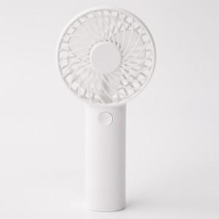

【상세/제작정보】

【인쇄/포장옵션】 | 레이저 / 포장불가능

【공급단가】 | 수량 | 100~ | 300~ | 500~ | 1,000~ | 3,000~
*VAT별도 | 단가 | 6,000원 | 5,900원 | 5,760원 | 5,610원 | 5,520원

【상품 URL】 | http://www.easy1.co.kr/src/goods_detail.php?gdno=27403

